信用交易
融资融券市场交易数据统计(2026-01-28)

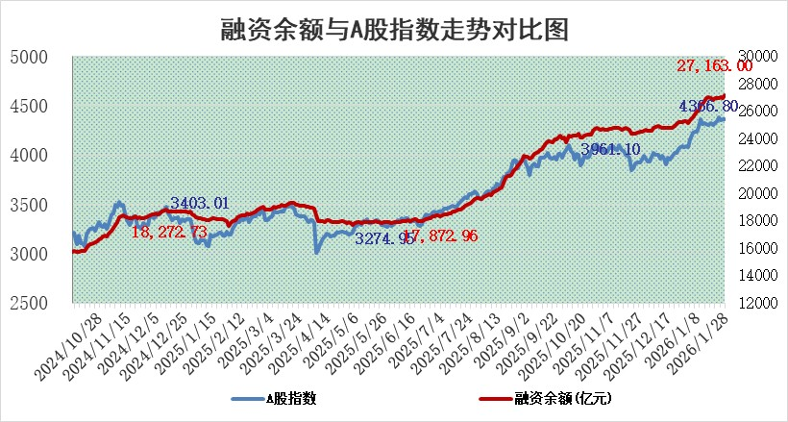
标的证券 | 融资融券余额（亿元） | 融资余额（亿元） | 融券余额（亿元） | 融资买入额（亿元） | 融资融券规模变化（亿元） | 融资余额增幅(‰) | 融券余额增幅(%)
统计数据 | 27,426.43 | 27,163.00 | 173.82 | 2,943.65 | 192.52 | 7.18 | -0.59

 |  |  |  |  |  |  |  | 305,932,142.23
 |  |  |  |  |  |  |  | 288615228.52
 |  |  |  |  |  |  |  | 288615228.52
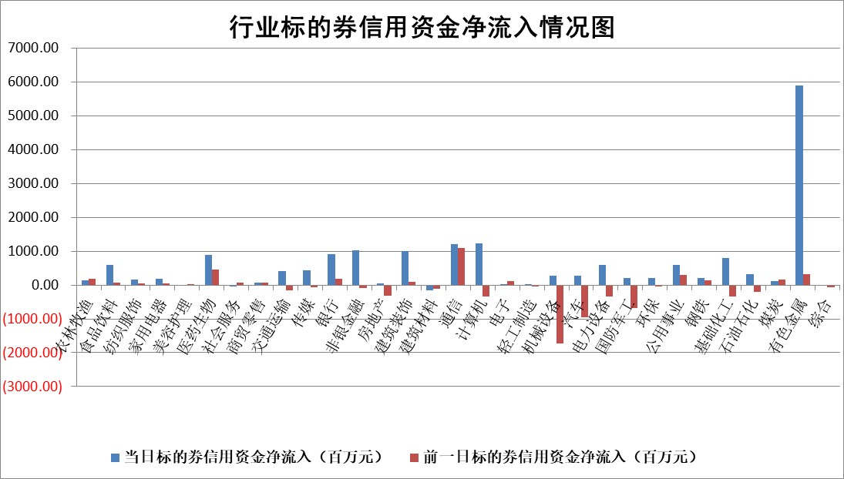

标的基金代码 | 标的基金简称 | 融资余额/市值(%) | 融资余额增幅(%) | 融资买入额/成交金额(%) | （融资余额净增额-融券余额净增额）/市值(‱) | 融券余额降幅(%) | ABS[（融资余额净增额-融券余额净增额）/市值净增额-1](%)
159902 | 华夏中小板ETF | 0.00 | 0.00 | 0.00 | 0.00 | 0.00 | 100.00
159915 | 易方达创业板ETF | 1.59 | -7.94 | 5892.81 | -13.21 | 9.23 | 97.04
159919 | 嘉实沪深300ETF | 1.05 | -3.26 | 29.05 | -3.61 | -4.89 | 99.74
159920 | 华夏恒生ETF | 25.47 | 0.40 | 1.34 | 10.17 | 0.00 | 96.00
159922 | 嘉实中证500ETF | 0.71 | 9.41 | 36.51 | 6.04 | -0.58 | 100.46
159925 | 南方沪深300ETF | 0.32 | -7.18 | 0.19 | -2.01 | 9.85 | 129.85
159928 | 消费ETF | 2.84 | -2.56 | 1.62 | -7.50 | -0.43 | 90.02
159934 | 易方达黄金ETF | 8.67 | 0.32 | 8.48 | 2.74 | 0.00 | 99.48
159939 | 全指信息技术ETF | 0.80 | 25.59 | 107.73 | 15.49 | -22.81 | 175.50
159940 | 全指金融地产ETF | 0.16 | -0.39 | 0.00 | -0.06 | 0.00 | 99.25
159995 | 半导体芯片ETF | 1.45 | 0.10 | 192.24 | -0.09 | -2.97 | 100.03
159997 | 天弘中证电子ETF | 1.10 | -3.69 | 3.08 | -4.21 | -0.33 | 112.65
159998 | 天弘中证计算机主题ETF | 0.77 | 4.09 | 0.02 | 3.03 | 0.00 | 122.02
510050 | 华夏上证50ETF | 3.01 | 7.75 | 2061.16 | 20.56 | -11.99 | 101.20
510180 | 华安上证180ETF | 0.33 | 0.41 | 1.39 | 0.13 | -0.82 | 99.72
510880 | 华泰柏瑞红利ETF | 0.90 | -6.40 | 9.89 | -6.47 | -191.60 | 90.04
510900 | 易方达恒生H股ETF | 29.52 | -0.63 | 6.61 | -18.57 | 0.00 | 111.14
511010 | 5年期国债ETF | 2.90 | 7.98 | 0.06 | 21.44 | 0.00 | 108.35
511380 | 可转债及可交换债券ETF | 2.29 | 1.20 | 152.93 | 2.68 | -0.10 | 98.89
512000 | 全指证券ETF | 5.93 | -1.08 | 21.82 | -6.50 | 0.00 | 243.85
512010 | 沪深300医药卫生ETF | 4.46 | 5.16 | 30.35 | 21.73 | -2.58 | 85.76
512070 | 沪深300非银ETF | 1.77 | 5.05 | 669.68 | 8.52 | 0.00 | 84.72
512400 | 南方中证申万有色金属ETF | 1.83 | 6.86 | 12.57 | 11.68 | -2.79 | 98.62
512580 | 广发中证环保产业ETF | 0.24 | 10.28 | 0.21 | 2.21 | 0.00 | 101.35
512660 | 国泰中证军工ETF | 2.55 | -0.20 | 6.11 | -0.13 | 1.44 | 99.88
512800 | 华宝中证银行ETF | 5.63 | 0.76 | 5.89 | 4.49 | 1.87 | 145.00
512980 | 广发中证传媒ETF | 4.02 | 3.73 | 4883.06 | 14.64 | 2.57 | 116.88
515030 | 华夏中证新能源汽车ETF | 0.89 | -2.13 | 4.16 | -1.90 | 0.37 | 97.69
515050 | 华夏中证5G通信主题ETF | 0.94 | -0.56 | 3.72 | -0.60 | -0.25 | 95.86
515070 | 华夏中证人工智能ETF | 1.16 | 2.27 | 5.68 | 2.59 | 0.00 | 104.83
标的股票比较指标 |  | 融资余额/流通A股市值(%) | 融资余额增幅(%) | 融资买入额/成交金额(%) | （融资余额净增额-融券余额净增额）/流通A股市值(‱) | 融券余额降幅(%) | ABS[（融资余额净增额-融券余额净增额）/流通A股市值净增额-1](%)
前十名标的个股 |  | 美硕科技 | 必易微 | 汇通控股 | 网宿科技 | 冰山冷热 | 汉得信息
 |  | 福建水泥 | 肯特催化 | 吉贝尔 | 汇通控股 | 德龙汇能 | 安恒信息
 |  | 天马科技 | 绿联科技 | 光明肉业 | 肯特催化 | 祥明智能 | 爱克股份
 |  | 嘉曼服饰 | 苏博特 | 赛特新材 | 必易微 | 安阳钢铁 | 键邦股份
 |  | 鸿日达 | 裕同科技 | 浩辰软件 | 黄河旋风 | 维峰电子 | 海科新源
 |  | 英唐智控 | 网宿科技 | 永安行 | 鸿富瀚 | 华纳药厂 | 卓胜微
 |  | 溯联股份 | 周大生 | 重庆路桥 | 省广集团 | 世华科技 | 常友科技
 |  | 豪恩汽电 | 明微电子 | 金禾实业 | 苏博特 | 康希通信 | 德明利
 |  | 开勒股份 | 赛特新材 | 迈信林 | 宏景科技 | 山西高速 | 数字认证
 |  | 齐峰新材 | 黄河旋风 | 天士力 | 南凌科技 | 会通股份 | 金三江
后十名标的个股 |  | 京山轻机 | 泽润新能 | 德邦股份 | 泽润新能 | 远望谷 | 国际实业
 |  | 得润电子 | 冠中生态 | 湖南黄金 | 凯淳股份 | 新锦动力 | 宜安科技
 |  | 金通灵 | 凯淳股份 | 科达制造 | 冠中生态 | 辉隆股份 | 华谊兄弟
 |  | 人福医药 | 合锻智能 | 埃夫特 | 朗特智能 | 永茂泰 | 日月股份
 |  | 远大智能 | 朗特智能 | 凯龙高科 | 合锻智能 | 永杉锂业 | 彤程新材
 |  | 太原重工 | 兔宝宝 | 民爆光电 | 众辰科技 | 首都在线 | 回天新材
 |  | 山东高速 | 泛微网络 | 京山轻机 | 江顺科技 | 申联生物 | 双星新材
 |  | 农业银行 | 扬杰科技 | 得润电子 | 遥望科技 | 阿拉丁 | 南凌科技
 |  | 中国人寿 | 英杰电气 | 金通灵 | 强力新材 | 长虹美菱 | 浙大网新
 |  | 中国神华 | 协鑫集成 | 人福医药 | 沃尔核材 | 绿联科技 | 兆威机电
说明：1.以上普通交易数据和信用交易数据皆以交易日收盘后数据为基准；2.上述标的证券总数据只计算标的证券市场总数据，不包括从标的证券中调出去标的证券数据，所以与交易所公布的总值略有不同； 3.上述行业采用申万一级行业分类；4.以上标的基金和标的个股中比较的6个指标值中：前5个（从左至右）为正向指标，值越大排名越靠前；第6个为逆向指标，值越小，排名越靠前；5.第6个指标中ABS[]表示求绝对值，其主要用于考量信用资金相对净流入对股价相对净变化的贡献程度；6.数据来源：wind，交易所。

 |  |  |  | 证券代码 | 新增融资余额 | 融资买入额 | 融资买入增幅前10
 |  | 1 | 西部建设 | 002302 | 80643953 | 177472374 | 41%
 |  | 2 | 天键股份 | 301383 | 27855096 | 56831811 | 39%
 |  | 3 | 井松智能 | 688251 | 7040854 | 13763946 | 27%
 |  | 4 | 国电电力 | 600795 | 116116226 | 151740647 | 23%
 |  | 5 | 华立科技 | 301011 | 9342856 | 31199107 | 23%
 |  | 6 | 捷邦科技 | 301326 | 9066090 | 22350547 | 22%
 |  | 7 | 海利尔 | 603639 | 19864834 | 35520613 | 20%
 |  | 8 | 华研精机 | 301138 | 7597460 | 13339451 | 16%
 |  | 9 | 鹏辉能源 | 300438 | 83773067 | 304558811 | 16%
 |  | 10 | 建科股份 | 301115 | 7106455 | 29879412 | 15%

